Ficha Técnica
 | 4
 | SEÇÃO: |  |  |  |  |  |  |  |  |  |  |  |  |  |  |  |  |  |  |  |  |  |  |  |  |  | Ficha Técnica Produto |  |  |  |  |  |  |  |  |  |  |  |  |  |  |  |  | Lote Piloto: |  |  |  |  |  |  |  |  |  |  | Revisão: |  |  |  | 00

 | OBLONGO
 |  |  |  |  |  |  |  |  |  |  |  |  |  |  |  |  |  |  |  |  |  |  |  |  |  |  |  |  |  |  |  |  |  |  |  |  |  |  |  |  |  |  |  | Produção |  |  |  |  |  |  | Página |  |  |  |  |  | 1 | de |  | 1

 | REDONDO
 |  |  |  |  |  |  |  |  |  |  |  |  |  |  |  |  |  |  |  |  |  |  |  |  |  |  |  |  |  |  |  |  |  |  |  |  |  |  |  |  |  |  |  |  |  |  |  | Data de Criação: |  |  |  |  |  |  |  | XX/XX/XX

 | RETANGULAR
 |  |  |  |  |  |  |  |  |  | PROJETO: |  |  |  |  |  |  |  |  |  |  |  |  |  |  |  |  |  |  | CÓDIGO: |  |  |  |  |  |  |  |  |  |  |  |  | CLIENTE:

 | QUADRADO
 |  |  |  |  |  |  |  |  |  | ESPECIFICAÇÃO DO MATERIAL: |  |  |  |  |  |  |  |  |  |  |  |  |  |  |  |  |  |  |  |  |  |  |  |  | APLICAÇÃO: |  |  |  | -

 | LADO "A" |  |  |  | LADO "B"

 |  |  |  |  |  |  |  |  |  |  | Eng. Produto

 | LARGURA DA TIRA
 |  |  |  |  |  |  |  |  |  |  |  |  |  |  |  |  |  |  |  |  |  |  |  |  |  |  |  |  |  |  |  |  |  |  |  |  |  |  |  |  |  |  |  |  |  | Espessura do CORDÃO DE SOLDA RIR

 |  |  |  |  |  |  |  |  |  |  |  |  |  |  |  |  |  |  |  |  |  |  |  |  |  |  |  |  |  |  |  |  |  |  |  |  |  |  |  |  |  |  |  |  |  |  |  |  |  |  | ↓
 | ESPESSURA DA CHAPA

 |  |  |  |  |  |  |  |  |  |  |  |  |  |  |  |  |  |  |  |  |  |  |  |  |  |  |  |  |  |  |  |  |  |  |  |  |  |  |  |  |  |  |  |  |  |  |  |  |  |  |  |  |  |  |  |  |  |  |  |  | TABELA PARA PREENCHIMENTO DOS BALÕES DE COTAS

 | CORDÃO RIR
FALSE |  |  |  |  |  |  |  |  |  |  |  |  |  |  |  |  |  |  |  |  |  |  |  |  |  |  |  |  |  |  |  |  |  |  |  |  |  |  |  |  |  |  |  |  |  |  |  |  |  |  | ↑
 |  |  |  |  |  |  |  |  |  |  |  |  |  |  |  |  |  |  |  |  |  |  |  |  |  |  |  |  |  |  |  |  |  |  |  |  |  |  |  |  |  |  |  |  |  |  |  |  |  |  |  |  |  |  |  |  |  |  |  |  |  | -
 | EMENDAS
FALSE
 |  |  |  |  |  |  |  |  |  |  |  |  |  |  |  |  |  |  |  |  |  |  |  |  |  |  |  |  |  |  |  |  |  |  |  |  |  |  |  |  |  |  |  |  |  | *Imagem meramente ilustrativa. |  |  |  |  |  |  |  |  |  |  |  |  |  |  |  | -
 | EDDY CURRENT |  |  |  |  |  |  |  |  |  |  |  |  |  |  |  |  |  |  |  |  |  |  |  |  |  |  |  |  |  |  |  |  |  |  |  |  |  |  |  |  |  |  |  |  | SOLDA MÁXIMA RIR Esp+0,25=0,25 |  |  |  |  |  | SOLDA MÍNIMA RIR Esp-0=0
FALSE
 |  |  |  |  |  |  |  |  |  |  |  |  |  |  |  |  |  |  |  |  |  |  |  |  |  |  |  |  |  |  |  |  |  |  |  |  |  |  |  |  |  |  |  |  |  |  |  |  |  |  |  |  |  |  |  |  |  |  |  |  |  | -
 | MARCAÇÃO
FALSE
 |  |  |  |  |  |  |  |  |  |  |  |  |  |  |  |  |  |  |  |  |  |  |  |  |  |  |  |  |  |  |  |  |  |  |  |  |  |  |  |  |  |  |  |  |  |  |  |  |  |  |  |  |  |  |  |  |  |  |  |  |  | -
 | METALIZAÇÃO
FALSE
 |  |  |  |  |  |  |  |  |  |  |  |  |  |  |  |  |  |  |  |  |  |  |  |  |  |  |  |  |  |  |  |  |  |  |  |  |  |  |  |  |  |  |  |  |  |  |  |  |  |  |  |  |  |  |  |  |  |  |  |  |  | -
 | TESTE DE EXPANSÃO
FALSE
 |  |  |  |  |  |  |  |  |  |  |  |  |  |  |  |  |  |  |  |  |  |  |  |  |  |  |  |  |  |  |  |  |  |  |  |  |  |  |  |  |  |  |  |  |  |  |  |  |  |  |  |  |  |  |  |  |  |  |  |  |  | -
 | TESTE DE ACHATAMENTO
FALSE
 |  |  |  |  |  |  |  |  |  |  |  |  |  |  |  |  |  |  |  |  |  |  |  |  |  |  |  |  |  |  |  |  |  |  |  |  |  |  |  |  |  |  |  |  |  |  |  |  |  |  |  |  |  |  |  |  |  |  |  |  |  | -

 | BITOLA INICIAL
 |  |  |  |  |  |  |  |  |  |  |  |  |  |  |  |  |  |  |  |  |  |  |  |  |  |  |  |  |  |  |  |  |  |  |  |  |  |  |  |  |  |  |  |  |  |  |  |  |  |  |  |  |  |  |  |  |  |  |  |  |  | -
 | 0

 |  |  |  |  |  |  | 15% |  |  |  |  |  |  |  |  |  |  |  |  |  |  |  |  |  |  |  |  |  |  |  |  |  |  |  |  |  |  |  |  |  |  |  |  |  |  |  |  |  |  |  |  |  |  |  |  |  |  |  |  |  |  | -

 | DIÂMETRO FINAL
 |  |  |  |  |  |  |  |  |  |  |  |  |  |  |  |  |  |  |  |  |  |  |  |  |  |  |  |  |  |  |  |  |  |  |  |  |  |  |  |  |  |  |  |  | Torção máx.: |  |  |  |  |  |  |  |  | 1.3 mm/m |  |  |  |  |  |  |  | -
 | 0.0

 |  |  |  |  |  |  |  |  |  |  |  |  |  |  |  |  |  |  |  |  |  |  |  |  |  |  |  |  |  |  |  |  |  |  |  |  |  |  |  |  |  |  |  |  | Retilineidade máx.: |  |  |  |  |  |  |  |  | 2.5 mm/m
 | FREQUÊNCIA DE TESTE

 | 1 teste de tira/tira ou de hora/hora, o que ocorrer primeiro
 |  |  |  |  |  |  |  |  |  |  |  |  |  |  |  |  |  |  |  |  |  |  |  |  |  |  |  |  |  |  |  |  |  |  |  |  |  |  |  |  |  |  |  |  | Tolerância do Comprimento

<6000 mm: -0 mm +10 mm
≥6000 mm: -0 mm +25 mm

 | FORMATO AMARRADO

 |  | HEXAGONAL |  |  |  |  |  |  |  |  |  |  |  |  |  |  |  |  |  |  |  |  |  |  |  |  |  |  |  |  |  |  |  |  |  |  |  |  |  |  |  |  |  |  | Massa: |  |  | 0.000 Kg/m

 |  |  |  |  |  |  |  |  | -
 |  | RETANGULAR |  |  |  |  |  |  | - |  |  |  |  |  |  |  |  |  |  |  |  |  |  |  |  |  |  |  |  |  |  |  |  |  |  |  |  |  |  |  |  |  |  |  | Largura da tira: |  |  |  |  | 0 mm
 |  |  |  |  |  |  |  |  | -
 |  |  |  |  |  |  |  |  | -
 |  | QUADRADO |  |  |  |  |  |  | -
 |  |  |  |  |  |  |  |  | - | NOTA: Para realizar a verificação das dimenções, verificar o número relacionado ao instrumento de medição. Ver tópico "INSTRUMENTOS DE MEDIÇÃO" no campo da Qualidade.
 |  | HEXAGONAL | 1 |  | HEXAGONAL / | #VALUE! |  |  | -
 | BASE |  | MEIO |  |  |  | TOPO
 |  |  |  |  |  |  |  |  |  |  | Eng. Processo:
 |  |  |  |  |  |  |  |  |  |  |  |  |  |  |  |  |  |  |  |  |  |  |  |  |  |  |  |  |  |  |  |  |  |  |  |  |  |  |  | ENFARDAMENTO
 |  |  |  |  |  |  |  |  |  |  |  |  |  |  |  |  |  |  |  |  |  |  |  |  |  |  |  | Formadora de Tubos: |  |  |  |  |  |  |  |  | F02
 | INSTRUMENTOS DE MEDIÇÃO |  |  |  |  |  |  |  | - |  | ACINTAMENTO
 |  |  |  |  |  |  |  |  | -
 | - Paquímetro |  |  |  |  |  | 200 | - | - |  |  |  |  |  |  |  |  |  |  |  |  |  |  |  |  |  |  |  |  |  |  |  |  |  |  |  |  |  |  |  | PEÇAS POR AMARRADO:
 |  |  |  |  |  |  |  | FALSE | - |  | O acintamento dos amarrados deve ser efetuado conforme IT 4.0.40 |  |  |  |  |  |  |  |  |  |  |  |  |  |  |  |  | Tempo de Setup - |  |  |  | 4.00 Horas
 | - Micrômetro |  |  |  |  |  | 200 | - | -
 |  |  |  |  |  |  |  | FALSE | -
 | - Trena |  |  |  |  |  | 200 | - | - |  |  |  |  |  |  |  |  |  |  |  |  |  |  |  |  |  |  | Tempo de Setup Parcial- |  |  |  |  |  | 1.50 Horas |  |  |  |  |  |  |  | HEXAGONAL |  |  |  |  |  |  | / | /
 |  |  |  |  |  |  |  | FALSE | -
 | - Verificador de Raios |  |  |  |  |  | 200 | - | -
 |  |  |  |  |  |  |  | FALSE | - |  | SOLDA |  |  |  |  |  |  |  |  |  |  |  |  |  |  |  |  | Velocidade Conf.- |  |  |  | Mapa de Velocidade F02
 | - Transferidor de Graus |  |  |  |  |  | 200 | - | -
 |  |  |  |  |  |  |  | FALSE | -
 | - Mesa de Retilineidade |  |  |  |  |  | 200 | - | - |  | Ø Bobina/Impeder/Ferrite: Conforme IT 4.0.24
 |  |  |  |  |  |  |  | FALSE | - |  |  |  |  |  |  |  |  |  |  |  |  |  |  |  |  |  |  | Formadora de Tubos: |  |  |  |  |  |  |  |  | F03
 | - Esquadro |  |  |  |  |  | 200 | - | -
 |  |  |  |  |  |  |  | FALSE
 | - Calibre de Folga |  |  |  |  |  | 200 | -
 |  |  |  |  |  |  |  | FALSE |  |  |  |  |  |  |  |  |  |  |  |  |  |  |  |  |  |  |  | Tempo de Setup - |  |  |  | 3.75 Horas
 | - |  |  |  |  |  | 200 | -
 |  |  |  |  |  |  |  | FALSE |  |  | DESCARTE DE EMENDAS:
 | - |  |  |  |  |  | 200 | - |  |  |  |  |  |  |  |  | SIM |  | ( | ) |  | NÃO |  | ( | X | ) |  | Tempo de Setup Parcial- |  |  |  |  |  | 1.40 Horas
 |  |  |  |  |  |  |  | FALSE
 | - |  |  |  |  |  | 200 | -
 |  |  |  |  |  |  |  | FALSE |  |  |  |  |  |  |  |  |  |  |  |  |  |  |  |  |  |  |  | Velocidade Conf.- |  |  |  | Mapa de Velocidade F03
 | CENTRO DE TRABALHO
 |  |  |  |  |  |  |  |  |  |  | EDDY CURRENT: |  |  |  |  |  | SIM |  | ( | ) |  | NÃO |  | ( | X | )
 | FORMADORA 1 |  |  |  |  |  |  | FALSE
 |  |  |  |  |  |  |  | 0 |  |  |  |  |  |  |  |  |  |  |  |  |  |  |  |  |  |  |  | Formadora de Tubos: |  |  |  |  |  |  |  |  | F07
 | FORMADORA 2 |  |  |  |  |  |  | TRUE
 |  |  |  |  |  |  |  | 1 |  |  | MARCAÇÃO: Marcação 'M' em baixo relevo. |  |  |  |  |  | SIM |  | ( | ) |  | NÃO |  | ( | X | )
 | FORMADORA 3 |  |  |  |  |  |  | TRUE
 |  |  |  |  |  |  |  | 1 |  |  |  |  |  |  |  |  |  |  |  |  |  |  |  |  |  |  |  | Tempo de Setup - |  |  |  | 3.85 Horas
 | FORMADORA 4 |  |  |  |  |  |  | FALSE
 |  |  |  |  |  |  |  | 0
 | FORMADORA 5 |  |  |  |  |  |  | FALSE |  |  | METALIZADO: |  |  |  |  |  | SIM |  | ( | ) |  | NÃO |  | ( | X | ) |  | Tempo de Setup Off-line- |  |  |  |  |  | 29.50 Horas
 |  |  |  |  |  |  |  | 0
 | FORMADORA 6 |  |  |  |  |  |  | FALSE
 |  |  |  |  |  |  |  | 0 |  |  |  |  |  |  |  |  |  |  |  |  |  |  |  |  |  |  |  | Velocidade Conf.-
 | FORMADORA 7 |  |  |  |  |  |  | TRUE
 |  |  |  |  |  |  |  | 1
 | QUAIS? | F02 | F07? | 1 |  |  | +D1? | 1
 |  | F07 |  |  |  |  |  |  |  |  |  |  |  |  |  |  |  |  |  |  |  |  |  |  |  |  |  | Formadora de Tubos: |  |  |  |  |  |  |  |  | 0
 | NÚMERO DE ESTÁGIOS?

 | 57
 |  |  |  |  |  |  |  |  |  |  |  |  |  |  |  |  |  |  |  |  |  |  |  |  |  |  |  | Tempo de Setup - |  |  |  | #N/A

 |  |  |  |  |  |  |  |  |  |  |  |  |  |  |  |  |  |  |  |  |  |  |  |  |  |  |  | Tempo de Setup Parcial- |  |  |  |  |  | #N/A

 |  |  |  |  |  |  |  |  |  |  |  |  |  |  |  |  |  |  |  |  |  |  |  |  |  |  |  | Velocidade Conf.- |  |  |  | Mapa de Velocidade 0

PLANO DE REAÇÃO (QUANDO DETECTADO UM PROBLEMA DE QUALIDADE):
Operador deve parar a máquina, realizar o ajuste, segregar e inspecionar 100% do lote a partir da ultima medição
 |  |  |  |  |  |  |  |  |  |  | Qualidade: |  |  |  |  |  |  |  |  |  |  |  |  |  |  |  |  |  |  | Frequencia no Registro de Inspeção:

- Testes destrutivos de tira/tira ou de hora/hora, o que ocorrer primeiro.
- Os testes de expansão e achatamento devem ser registrados no registro de inspeção.
- Inspecionar o produto a cada 1 tira e registrar no Registro de inspeção.
 |  |  |  |  |  |  |  |  |  |  | Método de Inspeção Dimensional

 |  |  |  |  |  |  |  |  |  |  | - Seguir conforme Descrito na IT.6.1.1.

 |  |  |  |  |  |  |  |  |  |  | Testes Destrutivos

 |  |  |  |  |  |  |  |  |  |  | Corpo de prova de aproximadamente 200mm de comprimento. As amostras sempre deverão ser retiradas após a emenda. |  |  |  |  |  |  |  |  |  |  |  |  |  |  |  |  |  |  |  |  |  |  |  |  |  |  |  |  |  |  |  | OBSERVAÇÃO

 |  |  |  |  |  |  |  |  |  |  | Eddy Current: |  |  |  |  | IT 4.0.66/IT 4.0.26/IT 4.0.58/-

 |  |  |  |  |  |  |  |  |  |  | Metalização: |  |  |  |  | NA

 |  |  |  |  |  |  |  |  |  |  | Expansão

 |  |  |  |  |  |  |  |  |  |  | 1 teste de tira/tira ou de hora/hora, o que ocorrer primeiro / expandir 15% do diametro original do tubo: 0mm |  |  |  |  |  |  |  |  |  |  |  |  |  |  |  |  |  |  | Instrumentos de medição:

 |  |  |  |  |  |  |  |  |  |  |  |  |  |  |  |  |  |  |  |  |  |  |  |  |  |  |  |  |  | -

 |  |  |  |  |  |  |  |  |  |  | Achatamento
 |  |  |  |  |  |  |  |  |  |  |  |  |  |  |  |  |  |  |  |  |  |  |  |  |  |  |  |  |  | -

 |  |  |  |  |  |  |  |  |  |  | 1 teste de tira/tira ou de hora/hora, o que ocorrer primeiro / achatar 2/3 , 1/3 do diâmetro original até as paredes internas se encostarem.
 |  |  |  |  |  |  |  |  |  |  |  |  |  |  |  |  |  |  |  |  |  |  |  |  |  |  |  |  |  | -

 |  |  |  |  |  |  |  |  |  |  |  |  |  |  |  |  |  |  |  |  |  |  |  |  |  |  |  |  |  | -

-Desvios angulares e abaulamentos conforme NBR 6591;
 |  |  |  |  |  |  |  |  |  |  |  |  |  |  |  |  |  |  |  |  |  |  |  |  |  |  |  |  |  | -

 |  |  |  |  |  |  |  |  |  |  |  |  |  |  |  |  |  |  |  |  |  |  |  |  |  |  |  |  |  | -

 |  |  |  |  |  |  |  |  |  |  |  |  |  |  |  |  |  |  |  |  |  |  |  |  |  |  |  |  |  | -

 |  |  |  |  |  |  |  |  |  |  |  |  |  |  |  |  |  |  |  |  |  |  |  |  |  |  |  |  |  | -

 |  |  |  |  |  |  |  |  |  |  |  |  |  |  |  |  |  |  |  |  |  |  |  |  |  |  |  |  |  | -

 |  |  |  |  |  |  |  |  |  |  |  |  |  |  |  |  |  |  |  |  |  |  |  |  |  |  |  |  |  | -

 |  |  |  |  |  |  |  |  |  | ELABORADO: Arthur Boff (Engenharia de Produto) |  |  |  |  |  |  |  |  |  |  |  |  |  |  |  |  |  |  |  |  |  |  |  |  |  |  |  | Alterado Por: |  |  | Revisado por: |  |  |  |  |  | Revisado por: |  |  |  |  |  | Revisado por:

 |  |  |  |  |  |  |  |  |  | 00 |  | - | Criada Ficha Técnica |  |  |  |  |  |  |  |  |  |  |  |  |  |  |  |  |  |  |  |  |  | DATA: |  |  | (Nome) |  |  | (Nome) |  |  |  |  |  | (Nome) |  |  |  |  |  | (Nome)

 |  |  |  |  |  |  |  |  |  |  |  |  |  |  |  |  |  |  |  |  |  |  |  |  |  |  |  |  |  |  |  |  |  |  | XX/XX/XX |  |  | Área |  |  | Área |  |  |  |  |  | Área |  |  |  |  |  | Área

 |  |  |  |  |  |  |  |  |  | 01 |  | - | 0 |  |  |  |  |  |  |  |  |  |  |  |  |  |  |  |  |  |  |  |  |  | DATA: |  |  | (Nome) |  |  | (Nome) |  |  |  |  |  | (Nome) |  |  |  |  |  | (Nome)

 |  |  |  |  |  |  |  |  |  |  |  |  |  |  |  |  |  |  |  |  |  |  |  |  |  |  |  |  |  |  |  |  |  |  | XX/XX/XX |  |  | Área |  |  | Área |  |  |  |  |  | Área |  |  |  |  |  | Área

 |  |  |  |  |  |  |  |  |  | COLOCAR OS DADOS DAS REVISÕES NA TABELA ABAIXO

 |  |  |  |  |  |  |  |  |  |  |  |  |  |  |  |  |  |  |  |  |  |  |  |  |  |  | Ficha Técnica Produto |  |  |  |  |  |  |  |  |  |  |  |  |  |  |  |  | Lote Piloto: |  |  |  |  |  |  |  |  |  |  | Revisão: |  |  |  | 00

 |  |  |  |  |  |  |  |  |  |  |  |  |  |  |  |  |  |  |  |  |  |  |  |  |  |  |  |  |  |  |  |  |  |  |  |  |  |  |  |  |  |  |  | Produção |  |  |  |  |  |  | Página |  |  |  |  |  | 2 | de |  | 2

 |  |  |  |  |  |  |  |  |  |  |  |  |  |  |  |  |  |  |  |  |  |  |  |  |  |  |  |  |  |  |  |  |  |  |  |  |  |  |  |  |  |  |  |  |  |  |  | Data de Criação: |  |  |  |  |  |  |  | XX/XX/XX

 |  |  |  |  |  |  |  |  |  | PROJETO: |  |  |  |  | 0 |  |  |  |  |  |  |  |  |  |  |  |  |  | CÓDIGO: |  |  |  | 0 |  |  |  |  |  |  |  |  | CLIENTE: |  |  | 0

 |  |  |  |  |  |  |  |  |  | ESPECIFICAÇÃO DO MATERIAL: |  |  |  |  |  |  |  |  |  |  |  |  |  |  | 0 |  |  |  |  |  |  |  |  |  | APLICAÇÃO: |  |  |  | -

 |  |  |  |  |  |  |  |  |  |  | TESTE DESTRUTIVO:

Ensaio de expansão: Separar 1 amostra de aproximadamente 100mm de comprimento e expandí-la na prensa hidráulica (utilizando dispositivo cônico 60°) até que o material se rompa.
A região da solda não pode apresentar qualquer tipo de trinca ou fissura.

 |  |  |  |  |  |  |  |  |  |  | SOLDA:

 |  |  |  |  |  |  |  |  |  |  |  |  |  | Bobina de Solda: |  |  |  | Retangular XX x XX mm (Base x altura - medidas internas)

 |  |  |  |  |  |  |  |  |  |  |  |  |  | Impeder: |  | XX x XXX mm (Ø x comprimento)

 |  |  |  |  |  |  |  |  |  |  |  |  |  | Distância do centro da bobina ao centro dos rolos de solda: |  |  |  |  |  |  |  |  |  |  |  |  |  |  |  |  |  |  |  |  |  | Aproximadamente XXX mm

 |  |  |  |  |  |  |  |  |  |  |  |  |  | Abertura do "V" de solda no centro da bobina: |  |  |  |  |  |  |  |  |  |  |  |  |  |  |  |  | Aproximadamente XX mm

 |  |  |  |  |  |  |  |  |  |  |  |  |  | Parâmetros orientativos: |  |  |  |  |  |  |  |  | Para velocidade de XX m/min, considerar como valor de partida o que segue abaixo:

 |  |  |  |  |  |  |  |  |  |  |  |  |  |  | Tensão anódica: |  |  |  |  | XX KV

 |  |  |  |  |  |  |  |  |  |  |  |  |  |  | Corrente anódica: |  |  |  |  |  | XX A

 |  |  |  |  |  |  |  |  |  | ELABORADO: Arthur Boff (Engenharia de Produto) |  |  |  |  |  |  |  |  |  |  |  |  |  |  |  |  |  |  |  |  |  |  |  |  |  |  |  | Revisado por: |  |  | Revisado por: |  |  |  |  |  | Revisado por: |  |  |  |  |  | Revisado por:

 |  |  |  |  |  |  |  |  |  | 00 |  | - | Criada Ficha Técnica |  |  |  |  |  |  |  |  |  |  |  |  |  |  |  |  |  |  |  |  |  | DATA: |  |  | (Nome) |  |  | (Nome) |  |  |  |  |  | (Nome) |  |  |  |  |  | (Nome)

 |  |  |  |  |  |  |  |  |  |  |  |  |  |  |  |  |  |  |  |  |  |  |  |  |  |  |  |  |  |  |  |  |  |  | XX/XX/XX |  |  | Área |  |  | Área |  |  |  |  |  | Área |  |  |  |  |  | Área

 |  |  |  |  |  |  |  |  |  | 01 |  | - | 0 |  |  |  |  |  |  |  |  |  |  |  |  |  |  |  |  |  |  |  |  |  | DATA: |  |  | (Nome) |  |  | (Nome) |  |  |  |  |  | (Nome) |  |  |  |  |  | (Nome)

 |  |  |  |  |  |  |  |  |  |  |  |  |  |  |  |  |  |  |  |  |  |  |  |  |  |  |  |  |  |  |  |  |  |  | XX/XX/XX |  |  | Área |  |  | Área |  |  |  |  |  | Área |  |  |  |  |  | Área

 |  |  |  |  |  |  |  |  |  |  |  |  |  |  |  |  |  |  |  |  |  |  |  |  |  |  | Ficha Técnica Produto |  |  |  |  |  |  |  |  |  |  |  |  |  |  |  |  | Lote Piloto: |  |  |  |  |  |  |  |  |  |  | Revisão: |  |  |  | 00

 |  |  |  |  |  |  |  |  |  |  |  |  |  |  |  |  |  |  |  |  |  |  |  |  |  |  |  |  |  |  |  |  |  |  |  |  |  |  |  |  |  |  |  | Produção |  |  |  |  |  |  | Página |  |  |  |  |  | 2 | de |  | 2

 |  |  |  |  |  |  |  |  |  |  |  |  |  |  |  |  |  |  |  |  |  |  |  |  |  |  |  |  |  |  |  |  |  |  |  |  |  |  |  |  |  |  |  |  |  |  |  | Data de Criação: |  |  |  |  |  |  |  | XX/XX/XX

 |  |  |  |  |  |  |  |  |  | PROJETO: |  |  |  |  | 0 |  |  |  |  |  |  |  |  |  |  |  |  |  | CÓDIGO: |  |  |  | 0 |  |  |  |  |  |  |  |  | CLIENTE: |  |  | 0

 |  |  |  |  |  |  |  |  |  | ESPECIFICAÇÃO DO MATERIAL: |  |  |  |  |  |  |  |  |  |  |  |  |  |  | 0 |  |  |  |  |  |  |  |  |  | APLICAÇÃO: |  |  |  | -

 |  |  |  |  |  |  |  |  |  | ELABORADO: Arthur Boff (Engenharia de Produto) |  |  |  |  |  |  |  |  |  |  |  |  |  |  |  |  |  |  |  |  |  |  |  |  |  |  |  | Revisado por: |  |  | Revisado por: |  |  |  |  |  | Revisado por: |  |  |  |  |  | Revisado por:

 |  |  |  |  |  |  |  |  |  | 00 |  | - | Criada Ficha Técnica |  |  |  |  |  |  |  |  |  |  |  |  |  |  |  |  |  |  |  |  |  | DATA: |  |  | (Nome) |  |  | (Nome) |  |  |  |  |  | (Nome) |  |  |  |  |  | (Nome)

 |  |  |  |  |  |  |  |  |  |  |  |  |  |  |  |  |  |  |  |  |  |  |  |  |  |  |  |  |  |  |  |  |  |  | XX/XX/XX |  |  | Área |  |  | Área |  |  |  |  |  | Área |  |  |  |  |  | Área

 |  |  |  |  |  |  |  |  |  | 01 |  | - | 0 |  |  |  |  |  |  |  |  |  |  |  |  |  |  |  |  |  |  |  |  |  | DATA: |  |  | (Nome) |  |  | (Nome) |  |  |  |  |  | (Nome) |  |  |  |  |  | (Nome)

 |  |  |  |  |  |  |  |  |  |  |  |  |  |  |  |  |  |  |  |  |  |  |  |  |  |  |  |  |  |  |  |  |  |  | XX/XX/XX |  |  | Área |  |  | Área |  |  |  |  |  | Área |  |  |  |  |  | Área

Amarrados
HEXAGONAL 10/22 |  | padrão de escrita:
HEXAGONAL 11/22 |  | HEXAGONAL BASE/MEIO QUADRADO BASE/ALTURA
HEXAGONAL 11/22
HEXAGONAL 10/20
HEXAGONAL 8/18
HEXAGONAL 9/18
HEXAGONAL 8/16
HEXAGONAL 7/14
HEXAGONAL 8/15
HEXAGONAL 6/12
HEXAGONAL 5/10
HEXAGONAL 8/14
HEXAGONAL 6/11
HEXAGONAL 9/14
HEXAGONAL 5/9
HEXAGONAL 5/9
HEXAGONAL 6/10
HEXAGONAL 5/8
HEXAGONAL 4/6
HEXAGONAL 3/5
HEXAGONAL 3/4
HEXAGONAL 4/5
HEXAGONAL 2/3
RETANGULAR 12/24
RETANGULAR 10/14 | 
RETANGULAR 7/17 | 
RETANGULAR 9/12 | 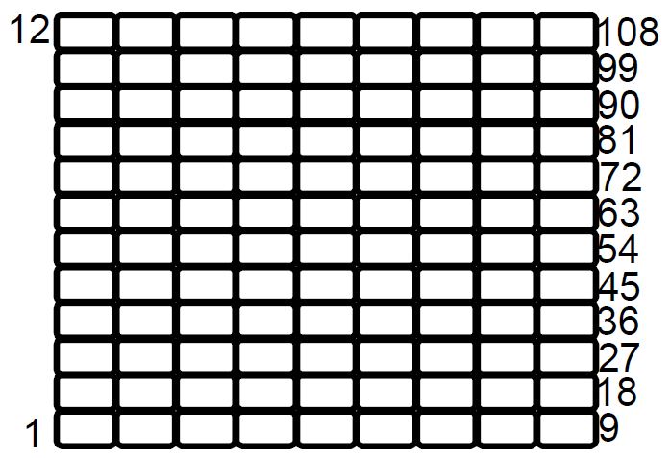
RETANGULAR 7/14 | 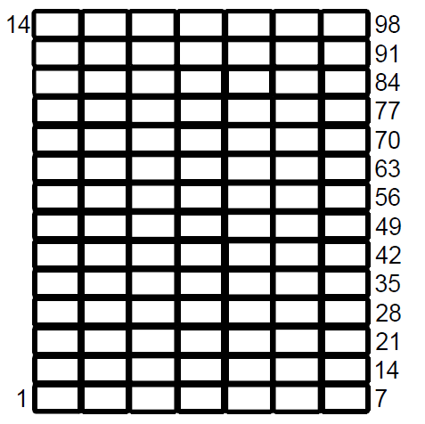
RETANGULAR 8/11 | 
RETANGULAR 8/10 | 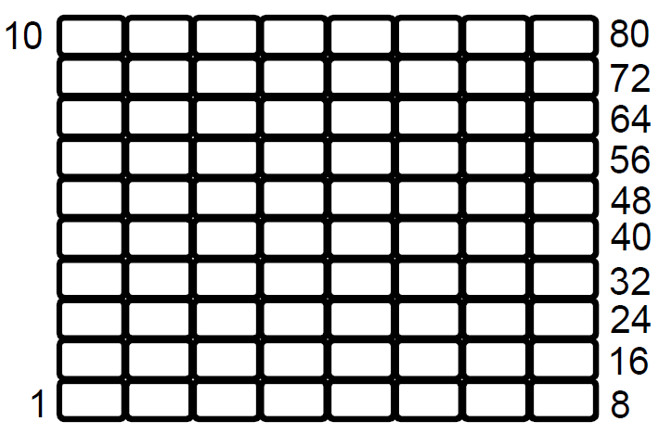
QUADRADO 11/11 | 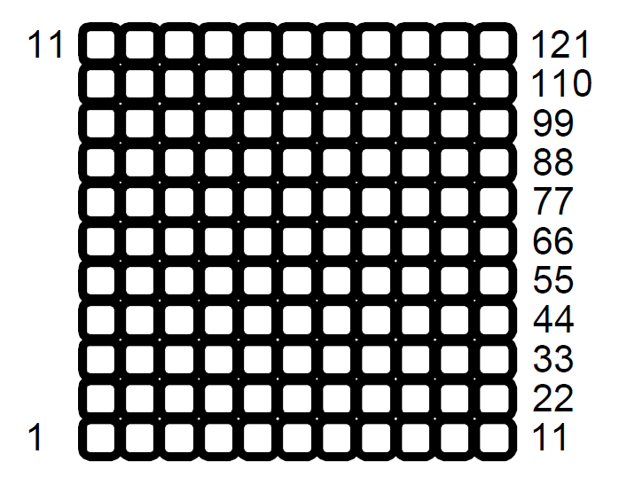
QUADRADO 13/13 | 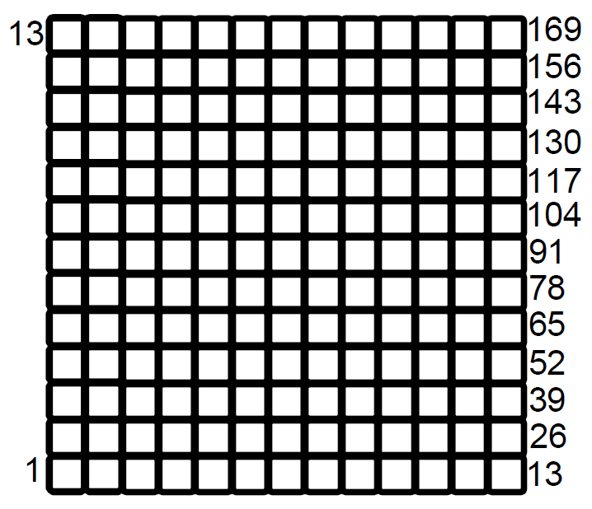
QUADRADO 10/10 | 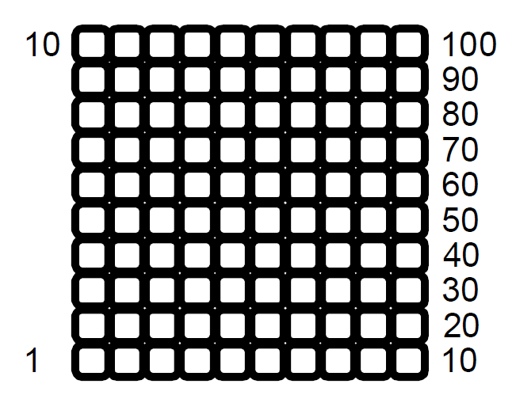
RETANGULAR 9/17 | 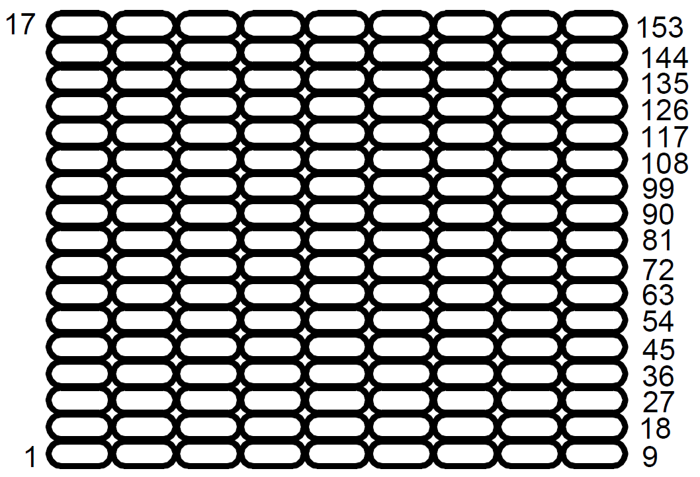
QUADRADO 8/8 | 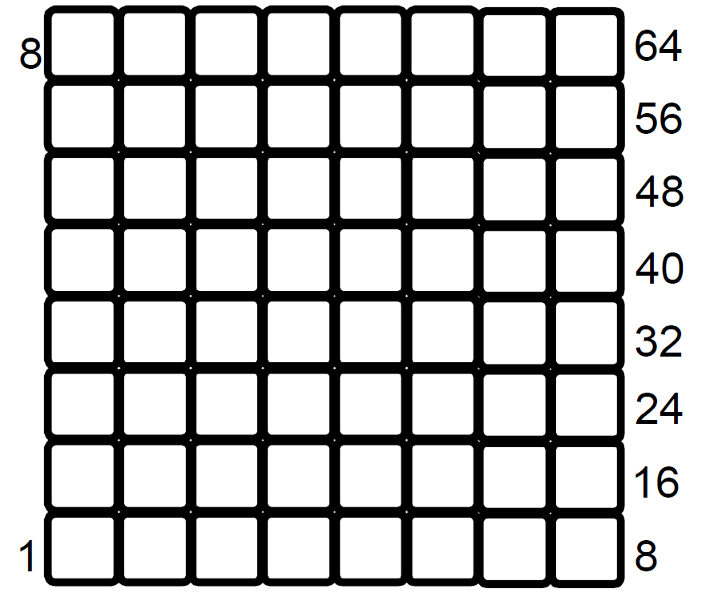
RETANGULAR 10/16 | 
RETANGULAR 4/16 | 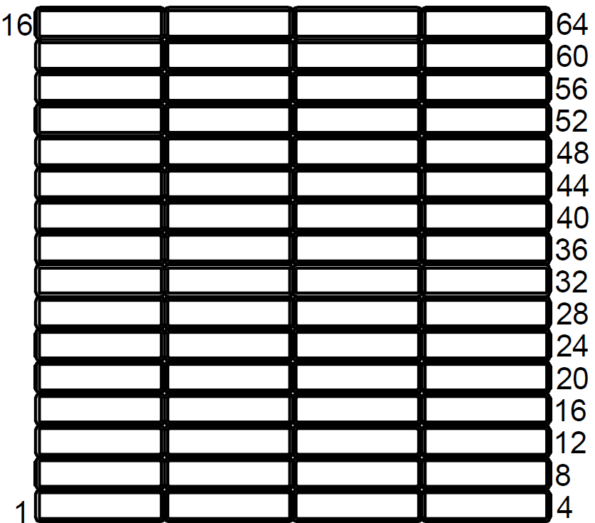
RETANGULAR 6/12 | 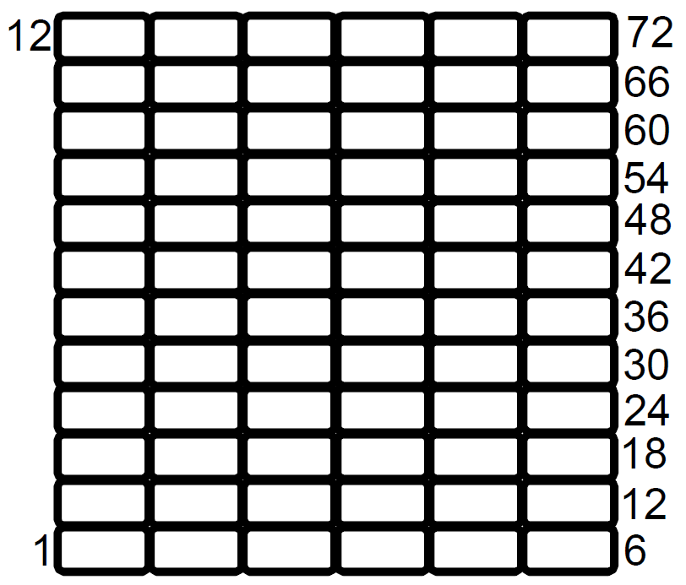
RETANGULAR 6/13 | 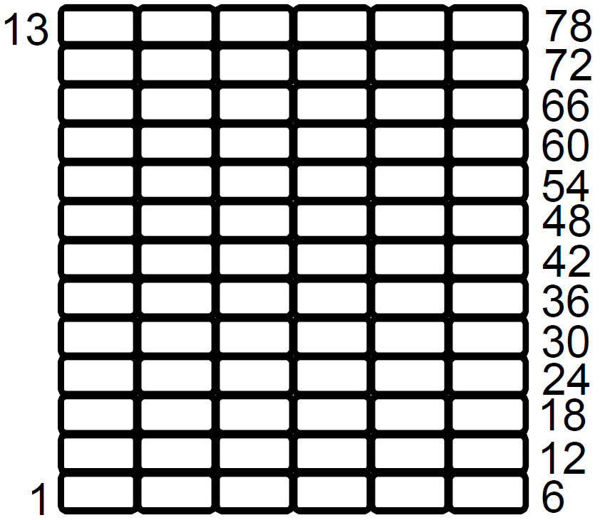
RETANGULAR 6/9 | 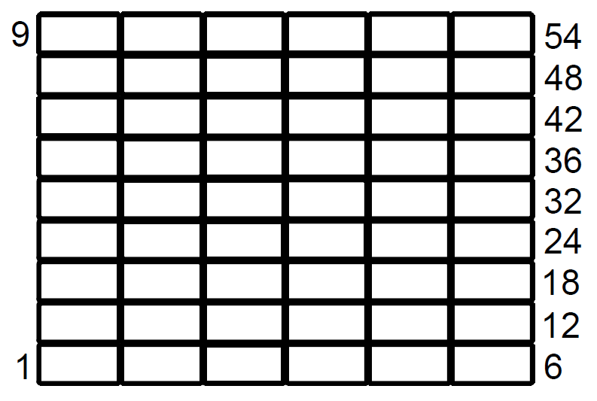
RETANGULAR 7/10 | 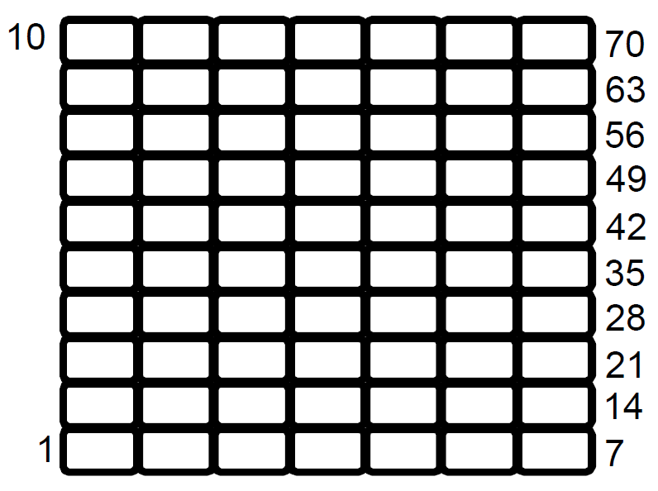 |  |  |  |  | 2
RETANGULAR 7/9 | 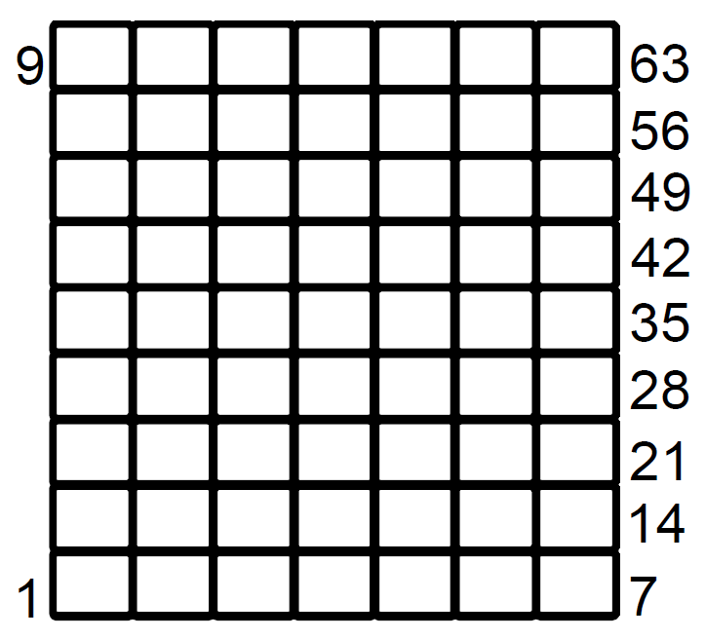 |  | - | - | TRUE | 2
RETANGULAR 4/12 | 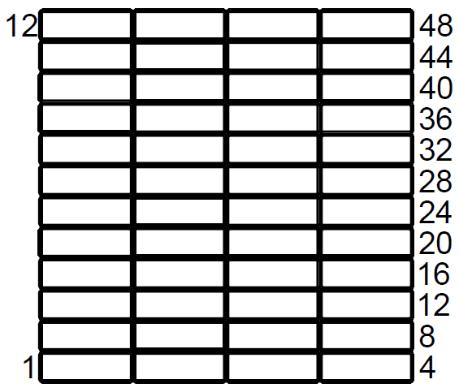
RETANGULAR 7/12 | 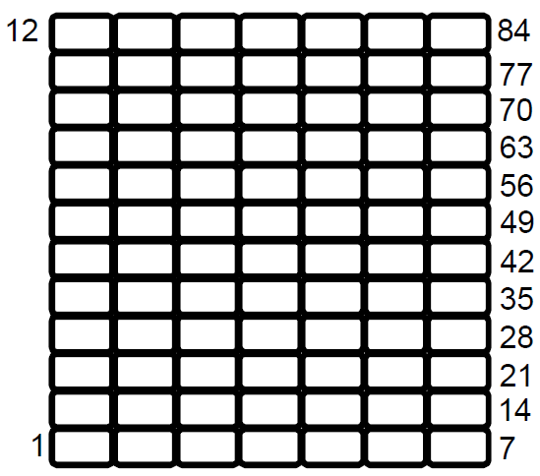
RETANGULAR 6/8 | 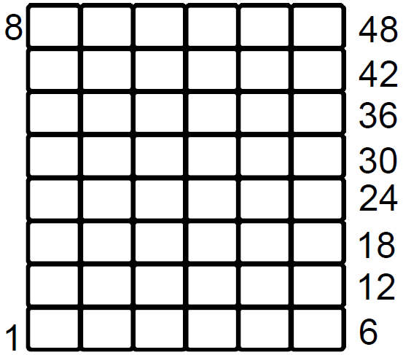
RETANGULAR 6/7 | 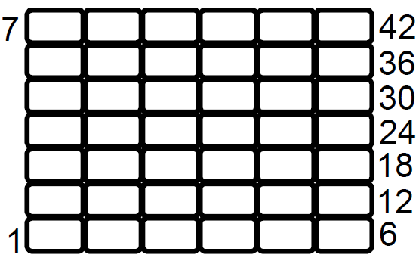
RETANGULAR 5/7 | 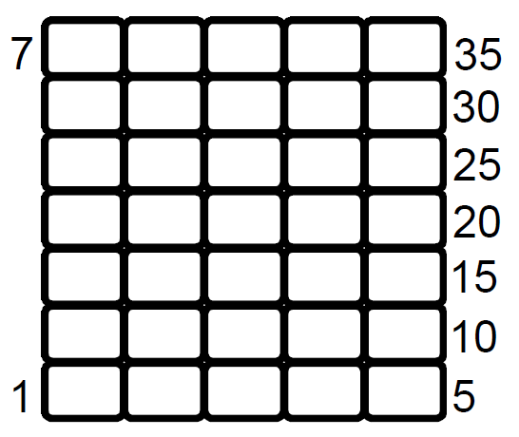
RETANGULAR 4/9 | 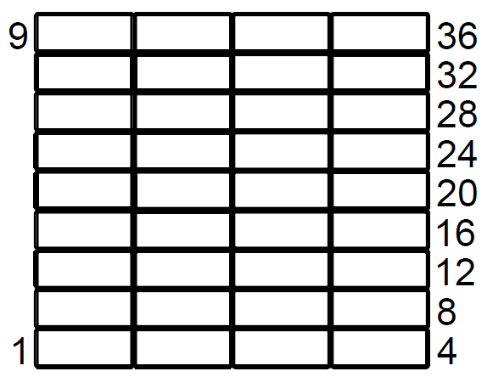
RETANGULAR 6/10 | 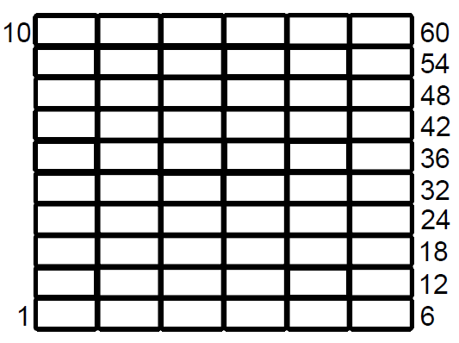
RETANGULAR 5/9 | 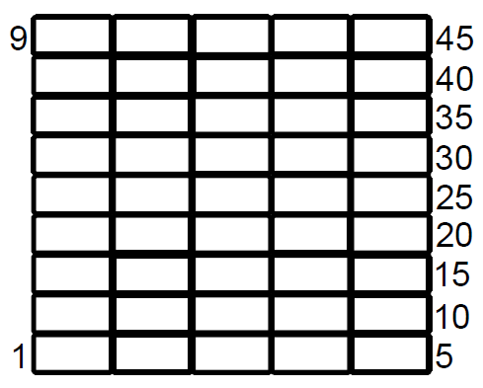
RETANGULAR 4/7 | 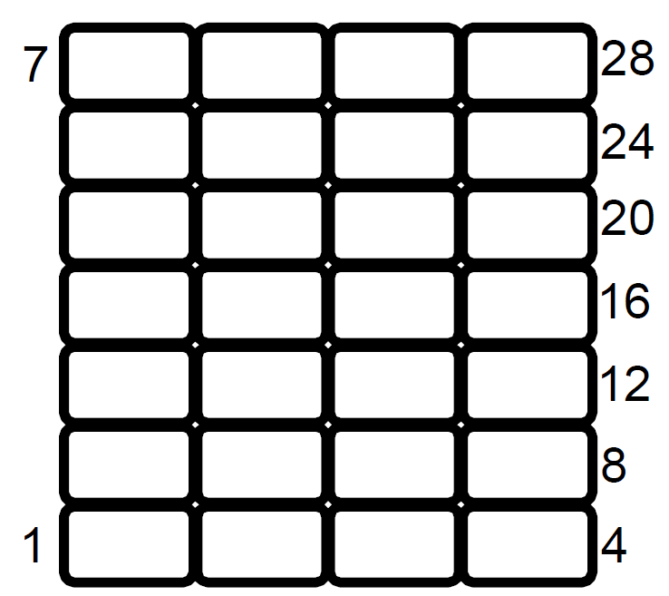
RETANGULAR 3/4 | 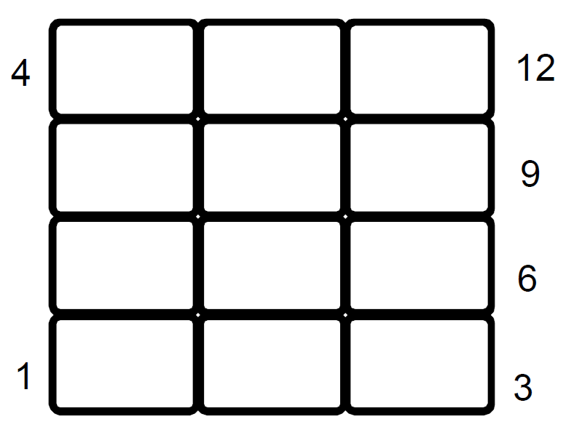
RETANGULAR 4/6 | 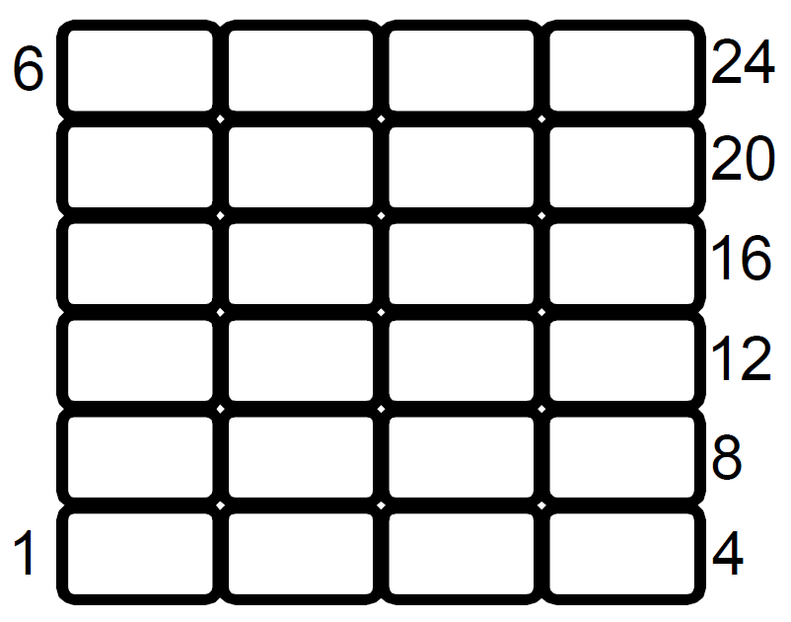
RETANGULAR 4/5 | 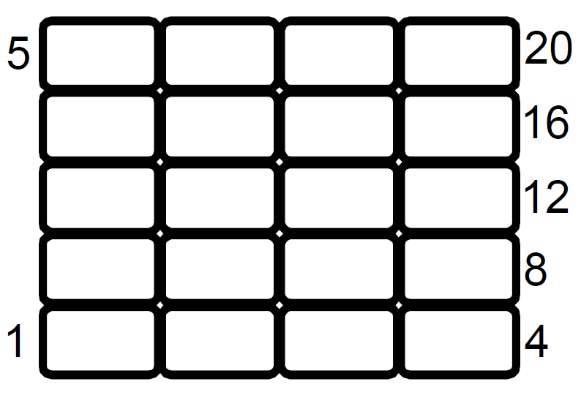
RETANGULAR 8/9 | 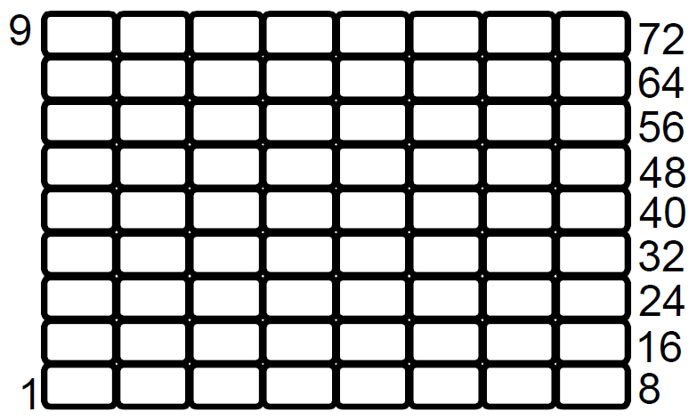
QUADRADO 9/9 | 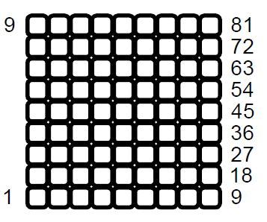
QUADRADO 7/7 | 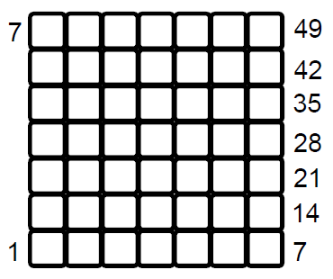
QUADRADO 4/4 | 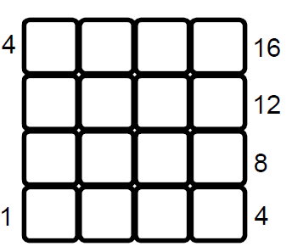
QUADRADO 5/5 | 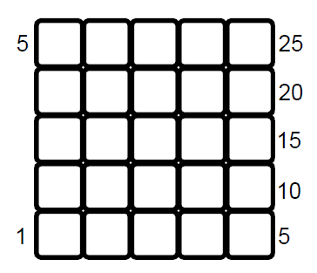
RETANGULAR 5/10 | 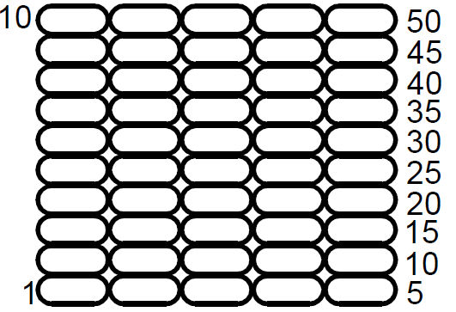
RETANGULAR 7/18 | 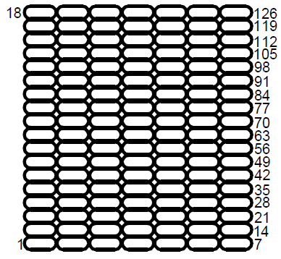
RETANGULAR 6/17 | 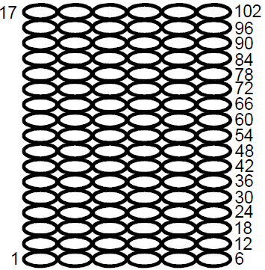
RETANGULAR 6/16 | 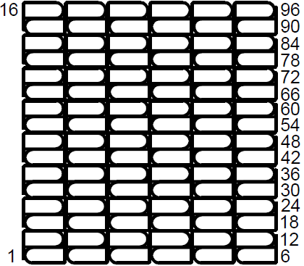
RETANGULAR 3/6 | 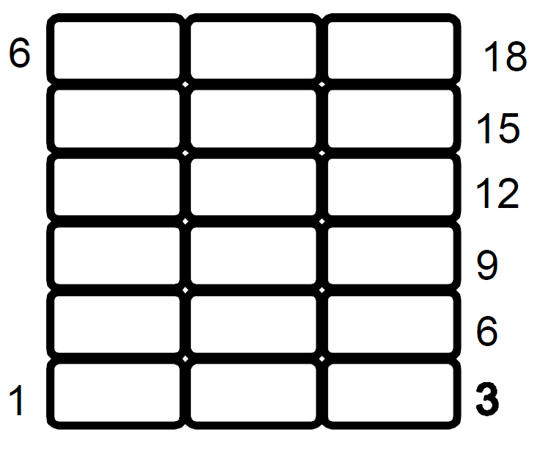
QUADRADO 3/3 | 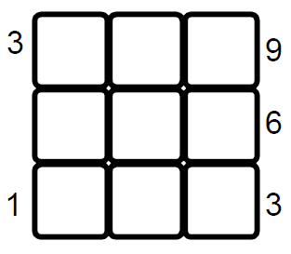
RETANGULAR 3/5 | 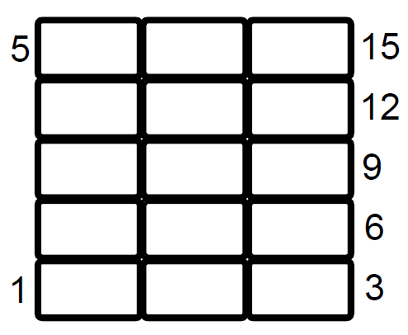
RETANGULAR 2/4 | 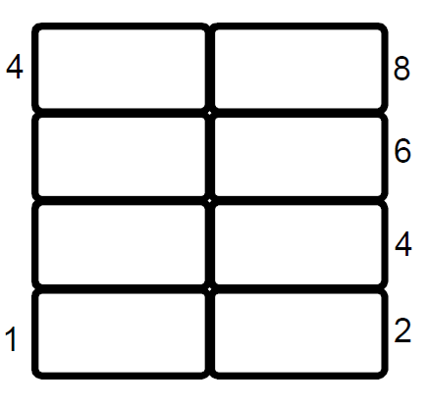
RETANGULAR 2/3 | 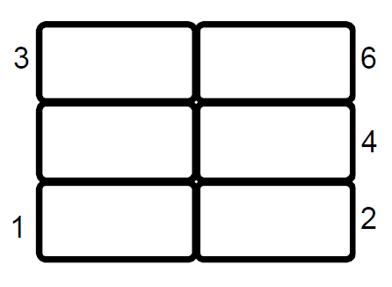
RETANGULAR 3/2 | 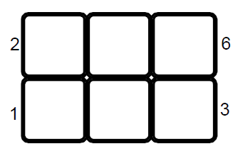
HEXAGONAL 13/24

